4. Quadro III NR-04
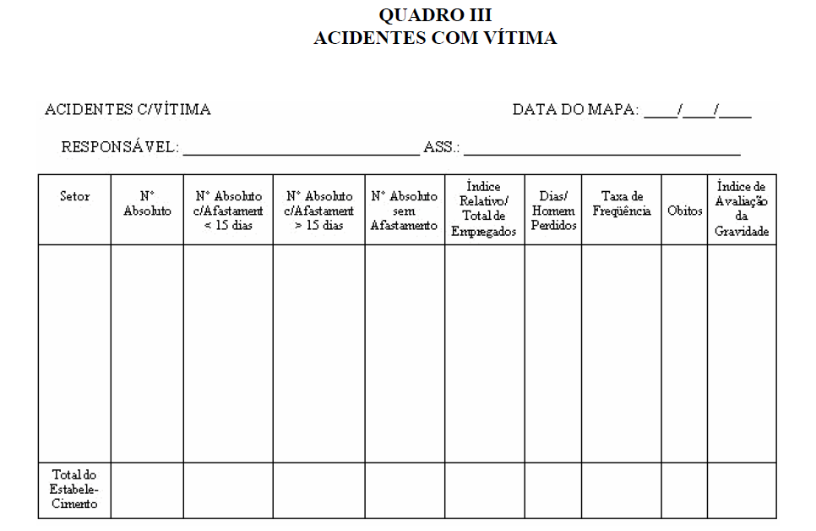
 | FMG 6020-01869-PT - Ver. 1.0 - Solicitação de Informações de SSMA

Anexar ou digitar o Quadro III da NR-04 para cada ano calendário da Aba 1. Desempenho de SSMA

